ENUNCIADO
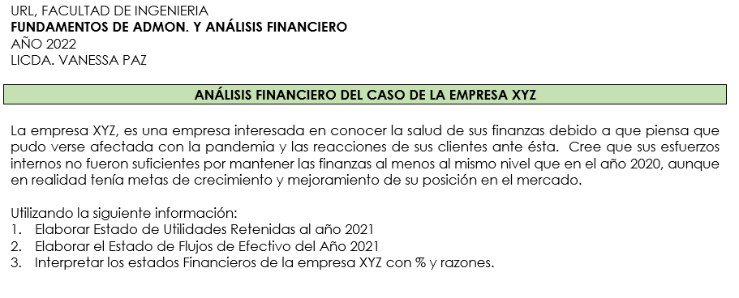

EMPRESA XYZ
EMPRESA XYZ, S.A. |  |  |  |  |  | EMPRESA XYZ, S.A. |  |  |  |  |  |  | RAZONES FINANCIERAS
ESTADOS DE RESULTADOS |  |  |  |  |  | BALANCE GENERAL |  |  |  |  |  |  | EMPRESA XYZ, S.A.
Del 01 de enero al 31 de diciembre de cada año |  |  |  |  |  | Al 31 de diciembre |  |  |  |  |  |  | AÑO 2020-2021
Expresado en millones de dólares, excepto en los datos por acción |  |  |  |  |  | Expresado en millones de dólares |  |  |  |  |  |  |  |  | AÑO 2021 | AÑO 2020 | PROM. INDUSTRIA | COMENTARIO
 |  |  |  |  |  |  |  |  |  |  |  |  | RAZONES DE LIQUIDEZ
 | AÑO 2021 | %V | AÑO 2020 | %V | %H |  | AÑO 2021 | %Vertical | AÑO 2020 | CAMBIOS | %Vertical | %horizontal | Razón Circulante | Activo Corriente | 3.2 | 3.7 | 4.2 | si posee una capacidad de pago en el corto plazo a partir de los activos mas liquidos que posee. En el 2021, por cada dolar que tiene de deuda por vencer a menos de un año, tiene $ 3.2 para cubrirlo.
Ventas Netas | $3,000.00 | 100.0% | $2,850.00 | 100.0% | 5.3% | ACTIVOS |  |  |  |  |  |  | Razon corriente | Pasivo Corriente
Costo de Ventas | $2,100.00 | 70.0% | $2,000.00 | 70.2% | 5.0% | Efectivo y valores negociables | $10.00 | 1% | $80.00 | $(70.00) | 5%
Gastos de Operación | $516.20 | 17.2% | $497.00 | 17.4% | 3.9% | Cuentas por cobrar | $375.00 | 19% | $315.00 | $60.00 | 19% |  | Razón Rápida | Activo Corriente - Inventarios | 1.2 | 1.8 | 2.1 | si la empresa no tiene facilidad para vender rapidamente su inventario, su capacidad de pago en el corto plazo muhco y se ve un poco comprometida, al solo tener 1.20 por cada dolar de deuda
Depreciación | $100.00 | 3.3% | $90.00 | 3.2% | 11.1% | Inventarios | $615.00 | 31% | $415.00 | $200.00 | 25% |  |  | Pasivo Corriente
Utilidad antes de intereses e impuestos (EBIT) | $283.80 | 9.5% | $263.00 | 9.2% | 7.9% | Total de Activos Corrientes | $1,000.00 | 50% | $810.00 | $190.00 | 48%
Intereses | $88.00 | 2.9% | $60.00 | 2.1% | 46.7% | Planta y Equipo Neto | $1,000.00 | 50% | $870.00 | $130.00 | 52%
Utilidad antes de Impuestos (EBT) | $195.80 | 6.5% | $203.00 | 7.1% | -3.5% | TOTAL DE ACTIVOS | $2,000.00 | 100% | $1,680.00 | $320.00 | 100% |  | ADMINISTRACION DE ACTIVOS O DE ACTIVIDAD (EFICIENTE EN ACTIVOS)
Impuestos | $78.30 | 2.6% | $81.00 | 2.8% | -3.3% |  |  | $- |  | $-
Ingreso Neto (Utilidad Neta) | $117.50 | 3.9% | $122.00 | 4.3% | -3.7% | PASIVOS Y CAPITAL CONTABLE |  | $- |  | $- |  |  | Rotación de Inventarios | Costo de Ventas | 3.4 | 4.8 | 8 | La empresa no es eficiente en el manejo de inventario, solo vacia 3.4 veces al año en el 2021 y la industrial lo hace hasta 8 veces
Dividendos Preferentes | $4.00 | 0.1% | $4.00 | 0.1% | 0.0% | Cuentas por pagar | $60.00 | 3% | $30.00 | $30.00 | 2% |  |  | Inventarios
Ingreso Neto para Accionistas Comunes | $113.50 | 3.8% | $118.00 | 4.1% | -3.8% | Documentos por pagar | $110.00 | 6% | $60.00 | $50.00 | 4%
Dividendos Comunes | $57.50 | 1.9% | $53.00 | 1.9% | 8.5% | Pasivos acumulados | $140.00 | 7% | $130.00 | $10.00 | 8% |  | PPI | 365 | 106.9 | 75.7 | 45.6 | Sus productos pasaron almacenados 31 dias adicionales a los que se tenian en el año 2020. la empresa disminuyó la rapidez con la que logra generar ventas.
Utilidades a retener del Período | $56.00 | 1.9% | $65.00 | 2.3% | -13.8% | Total Pasivos Corrientes | $310.00 | 16% | $220.00 | $90.00 | 13% |  | (Periodo promedio del inventario) | Rotación de Inventarios
 |  |  |  |  |  | Obligaciones a largo plazo | $754.00 | 38% | $580.00 | $174.00 | 35%
 |  |  |  |  |  | Acciones Preferentes (400,000 acciones) | $40.00 | 2% | $40.00 | $- | 2%
Datos de Acción: |  |  |  |  |  | Acciones Comunes (50,000,000 acciones) | $130.00 | 7% | $130.00 | $- | 8% |  | Días de venta Pendientes de Cobro | Cuentas por Cobrar | 45.62 | 40.34 | 36 | El tiempo de recuperación en una venta al credito es cada vez mayor en el empresa.
Cantidad de Acciones de Capital Común en Circulación | 50,000,000 |  | 50,000,000 |  |  | Utilidades retenidas | $766.00 | 38% | $710.00 | $56.00 | 42% |  | PPC | Ventas Anuales / 365
Precio por acción común: | $23.00 |  | $24.00 |  |  | TOTAL DE PASIVO MAS CAPITAL CONTABLE | $2,000.00 | 100% | $1,680.00 | $320.00 | 100%
Utilidades por acción (EPS) | $2.27 |  | $2.36 |  |  |  |  |  |  |  |  |  | Rotación de los Activos Fijos | Ventas | 3.00 | 3.28 | 3.00 | La utilicación esta adecuada. Se aprovecha bien las inversiones en planta y equipo para generar ventas.
Dividendos por Acción (DPS) | $1.15 |  | $1.06 |  |  | Pasivo TOTAL | $1,064.00 |  | $800.00 |  |  |  |  | Activos Fijos Netos

EMPRESA XYZ, S.A. |  |  |  |  |  |  |  |  |  |  |  |  | Rotación de los activos Totales | Ventas | 1.50 | 1.70 | 1.80 | Esta empresa está disminuyendo su nivel de productividad ya que cada vez aprovecha menos sus activos t otales para generar ventas, la competencia lo hizo mejor
ESTADO DE UTILIDADES RETENIDAS |  |  |  |  |  |  |  |  |  |  |  |  |  | Activos Totales
Del 01 de enero al 31 de diciembre de cada año
Expresado en millones de dólares |  |  |  |  |  |  |  |  |  |  |  |  | ADMINISTRACIÓN DE DEUDAS

Saldo al inicio del periodi 01 de enero de 2021 | $710.00 |  |  |  |  |  |  |  |  |  |  |  | Deuda Total | Pasivo Total | 53.20% | 47.62% | 40.00% | De los activos que la empresa posee, un poco má de la mitad de ellos estan siendo financiados con capital ajeno.
(+)Utilidades del periodo | $117.50 |  |  |  |  |  |  |  |  |  |  |  |  | Activos Totales
Saldo disponibles para acciones comunes y preferentes | $827.50
(-) Pago de dividentdos preferentes | $4.00 |  |  |  |  |  |  |  |  |  |  |  | Rotación de Intereses | EBIT |  |  | 6.00
Saldo disponibles por acciones conunes | $823.50 |  |  |  |  |  |  |  |  |  |  |  | Cobertura de intereses | Cargo por Intereses
(-) Pago de dividentdos comunes | $57.50
Salgo al final del periodo | $766.00 |  | cuadrar en el balance general de utilidades retenidas |  |  |  |  |  |  |  |  |  | RENTABILIDAD

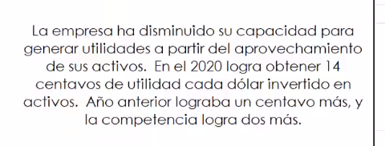
 |  |  |  |  |  |  |  |  |  |  |  |  | Margen de Utilidad sobre Ventas | Ingreso Neto para Acc. Comunes | 3.78% | 4.14% | 5.00% | la industria es mas eficiente, de las ventas realizadas a los dueños de la empres le quedan casi 4 centavos de dolar vendido, queda disponible para invertir en el negocio, o en dividendos, ya que ya pago todos sus compromisos del periodo.
EMPRESA XYZ, S.A. |  |  |  |  |  |  |  |  |  |  |  |  | Margen neto | Ventas
ESTADO DE FLUJOS DE EFECTIVO
Del 01 de enero al 31 de diciembre de cada año |  |  |  |  |  |  |  |  |  |  |  |  | Generación Básica de Utilidades | UAII | 14.19% | 15.65% | 17.20%
Expresado en millones de dólares |  |  |  |  |  |  |  |  |  |  |  |  |  | Activos Totales

Flujo neto de efectivo por actividades de operación | $117.50 |  |  |  |  |  |  |  |  |  |  |  | Rendimiento sobre Activos (ROA) | Ingreso Neto para Acc. Comunes | 5.68% | 7.02% | 9.00% | La empres no esta siendo muy eficiente en los aprovechamiento de los activos para generara utilidades libres para los accionistas comunes. En el 2021 logran menos de 6 centavos por dolar invertido.
(+)Deprecación | $100.00 |  |  |  |  |  |  |  |  |  |  |  |  | Activos Totales
Aumentos cuentas por cobrar | $(60.00)
Aumento en inventarios | $(200.00) |  |  |  |  |  |  |  |  |  |  |  | Rendimiento sobre Capital Contable | Ingreso Neto para Acc. Comunes | 12.67% | 14.05% | 15.00% | la empresa esta ganando por cada dolar invertido de capital propio casi 13 centavos, pero la industia gana 15.
Aumento en cuentas por pagar | $30.00 |  |  |  |  |  |  |  |  |  |  |  | (ROE) | Capital Contable Común
Aumento de los pasivos acumulados | $10.00
Suma del FNE por actividades de operacion | $(2.50) |  | gasto más de lo que genero |  |  |  |  |  |  |  |  |  | Utilidades por acción (UPA) | Ingreso Neto para Acc. Comunes |  |  |  | Como la UDAC siminuto del 2020 al 2021, las utilidades por acciones tambien
FNE por actividad de inversion |  |  |  |  |  |  |  |  |  |  |  |  |  | Número de Acciones
Aumento en planta y equipo bruto | $(230.00) |  | bruto es lo contrario
Suma del FNE por actividades de inversion | $(230.00) |  |  |  |  |  |  |  |  |  |  |  | Dividendos por acción (DPA) | Dividendos Comunes |  |  |  | en el 2021 e han pagado 9 centavos mas de dividendos po acion que en el año anterior, a pesar que habia tenido una UDAC mas baja
FNE por actividad de financiamiento |  |  |  |  |  |  |  |  |  |  |  |  |  | Número de Acciones
Aumento de documentos por pagar | $50.00
Aumento de obligaciones de largo plazo | $174.00 |  |  |  |  |  |  |  |  |  |  |  | VALOR DE MERCADO
Pago de dividendos preferentes | $(4.00)
Pago de dividendos comunes | $(57.50) |  |  |  |  |  |  |  |  |  |  |  | Precio/Utilidad (P/E) | Precio por Acción | 10.13 | 10.17 | 12.5
Suma del FNE por actividades de financieras | $162.50 |  |  |  |  |  |  |  |  |  |  |  |  | Utilidades por Acción
SUMA DEL FNE DEL PERIODO | $(70.00)
(+) Saldo de efectivo al; inicio del periodo | $80.00 |  |  |  |  |  |  |  |  |  |  |  | Valor de Mercado/Valor en | Precio de Mercado por Acción | 1.28 | 1.43 | 1.7
Saldo de efectivo al final del periodo | $10.00 |  |  |  |  |  |  |  |  |  |  |  | Libros | Valor en Libros por Acción

